상품제안서
알로 LCD 55W 초고속충전 보조배터리 10000mAh | 상품코드: S48574

 |  |  |  |  |  |  | 02-713-8555 | www.synergygift.co.kr
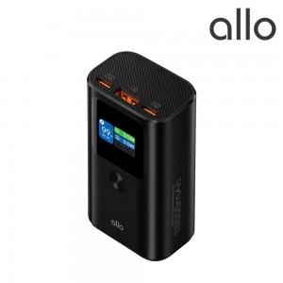 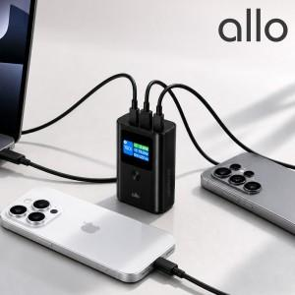 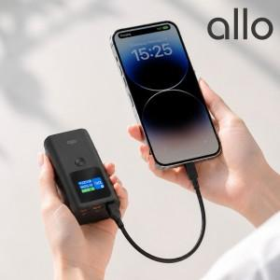

【상세/제작정보】

【인쇄/포장옵션】 | 레이저 / 포장지포장

【공급단가】 | 수량 | 20~ | 50~ | 100~ | 300~ | 500~
*VAT별도 | 단가 | 44,700원 | 41,900원 | 40,800원 | 39,800원 | 39,100원

【상품 URL】 | https://www.synergygift.co.kr:443/src/goods_detail.php?gdno=48574

